追加
Auroraパラメータグループ設定追加手順書

【作業概要説明】
本手順はAuroraパラメータグループ設定追加を実施する手順である。

【操作対象】
AWSコンソール

【操作担当者】
ISIDサービスデスク担当者

【作業端末】
リモート保守端末

番号 | 操作項目 | 操作方法 | 確認方法 | チェック | 開始時間 | 終了時間 | 作業担当者 | 作業確認者 | 備考
1 | リモートログイン | 別紙「リモート保守ログイン手順」に従い、リモートログインを実施する。 各拠点からの接続の流れは以下のとおりとなる。 ・ISID品川からの接続の場合 リモート保守端末→踏み台サーバ→AWSコンソール ・横浜銀行事務センターからの接続の場合 AWSコンソール管理端末→AWSコンソール ＃作業用のロールはAWS管理コンソールの「保守運用用アカウント」を利用する。 | リモートログイン手順においてエラーが発生しないこと。 | □
2 | AWSコンソールからAmazon RDSサービスを開く | AWSコンソール検索窓に「RDS」と入力し、Amazon RDS画面を開く。 |  | □
3 | パラメータグループの作成-1 | 左ペインからパラメータグループを選択し、パラメータグループの作成をクリックする。 | パラメータグループの作成画面が表示されること。 | □
4 | パラメータグループの作成-2 | 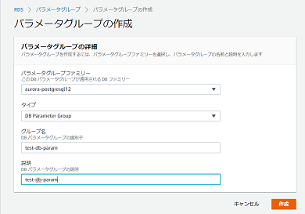 パラメータグループの作成画面で、パラメータグループの詳細の各項目について、設定対象の値を指定し、作成をクリックする。 | エラーが表示されないこと。 パラメータグループの一覧に作成したパラメータグループが表示されていること。 | □
5 | AWSコンソールの終了、踏み台サーバからのログオフ | ブラウザを閉じてAWSコンソールを終了する。 RDPでログインしている踏み台サーバからログオフを実施する。 | AWSコンソールの終了および、踏み台サーバからのログオフを確認する。 | □

更新
Auroraパラメータグループ設定更新手順書

【作業概要説明】
本手順はAuroraパラメータグループ設定更新を実施する手順である。

【操作対象】
AWSコンソール

【操作担当者】
ISIDサービスデスク担当者

【作業端末】
本番・研修・開発環境：AWSコンソール管理端末

番号 | 操作項目 | 操作方法 | 確認方法 | チェック | 開始時間 | 終了時間 | 作業担当者 | 作業確認者 | 備考
1 | 端末ログイン | ■本番・研修・開発環境 AWSコンソール管理端末→AWSコンソール ＃作業用のロールはAWS管理コンソールの「保守運用用アカウント」を利用する。 | 左記ログインにおいてエラーが発生しないこと。 | □
2 | AWSコンソールからAmazon RDSサービスを開く | AWSコンソール検索窓に「RDS」と入力し、Amazon RDS画面を開く。 |  | □
3 | パラメータグループの更新-1 | 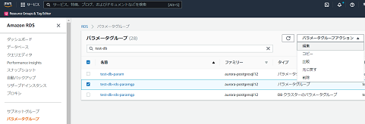 左ペインからパラメータグループを選択する。 一覧から対象のパラメータグループ名の左側にチェックを入れ、パラメータグループアクションから編集をクリックする。 | 値が編集可能な状態でパラメータの一覧が表示されること。 | □
4 | パラメータグループの更新-2 | パラメータの検索バーに更新対象のパラメータの名前を入力する。 対象のパラメータのみが表示されるので、値について、設定対象の値に変更し、変更の保存をクリックする。 | エラーが表示されないこと。 左ペインからパラメータグループを選択し、一覧から対象のパラメータグループ名のリンクをクリックする。 パラメータの一覧が表示されるので、対象のパラメータの値が変更されていることを確認する。 | □
5 | パラメータグループの更新-3 | 左ペインからデータベースを選択する。 データベースの一覧から対象のパラメータグループが設定されているインスタンスのDB識別子のリンクをクリックする。 |  | □
6 | パラメータグループの更新-4 | 対象のインスタンスの詳細情報が表示されるので、設定タブをクリックする。 | 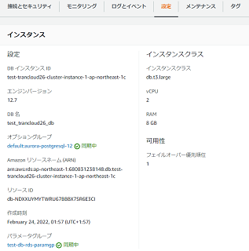 パラメータグループに「同期中」と表示されていることを確認する。 ※「再起動の保留中」と表示されている場合は、インスタンスの再起動を行う必要があるため、以下手順を実施する。 ・インスタンスの再起動：項番7~8 | □
7 | インスタンスの再起動-1 | ※パラメータグループが「再起動を保留中」と表示されている場合のみ、本手順を実施する。 対象のインスタンスを選択した状態で、アクションから再起動をクリックする。 |  | □
8 | インスタンスの再起動-2 | 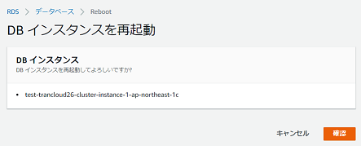 DBインスタンスを再起動画面で、表示されているインスタンス名が正しいことを確認し、確認をクリックする。 | エラーが表示されないこと。 ステータスが「再起動中」となるので、「利用可能」となるまで待つ。 インスタンスの再起動後、再度項番5~6の手順を実施し、パラメータグループに「同期中」と表示されていることを確認する。 | □
9 | AWSコンソールの終了 端末ログオフ | ブラウザを閉じてAWSコンソールを終了し、各環境ごと以下の手順を実施する。 ■本番・研修・開発環境 AWSコンソール管理端末からログオフを実施する。 | AWSコンソールの終了および、AWSコンソール管理端末からのログオフを確認する。 | □

削除
Auroraパラメータグループ設定削除手順書

【作業概要説明】
本手順はAuroraパラメータグループ設定削除を実施する手順である。

【操作対象】
AWSコンソール

【操作担当者】
ISIDサービスデスク担当者

【作業端末】
リモート保守端末

番号 | 操作項目 | 操作方法 | 確認方法 | チェック | 開始時間 | 終了時間 | 作業担当者 | 作業確認者 | 備考
1 | リモートログイン | 別紙「リモート保守ログイン手順」に従い、リモートログインを実施する。 各拠点からの接続の流れは以下のとおりとなる。 ・ISID品川からの接続の場合 リモート保守端末→踏み台サーバ→AWSコンソール ・横浜銀行事務センターからの接続の場合 AWSコンソール管理端末→AWSコンソール ＃作業用のロールはAWS管理コンソールの「保守運用用アカウント」を利用する。 | リモートログイン手順においてエラーが発生しないこと。 | □
2 | AWSコンソールからAmazon RDSサービスを開く | AWSコンソール検索窓に「RDS」と入力し、Amazon RDS画面を開く。 |  | □
3 | パラメータグループの削除-1 | 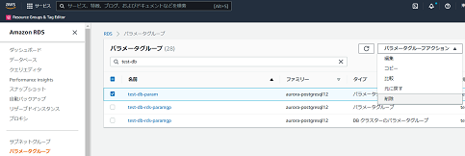 左ペインからパラメータグループを選択する。 一覧から対象のパラメータグループ名の左側にチェックを入れ、パラメータグループアクションから削除をクリックする。 |  | □
4 | パラメータグループの削除-2 | 確認画面が表示されるので、対象のパラメータグループ名が正しいことを確認し、削除をクリックする。 | パラメータグループの一覧から削除対象のパラメータグループが削除されていることを確認する。 | □
5 | AWSコンソールの終了、踏み台サーバからのログオフ | ブラウザを閉じてAWSコンソールを終了する。 RDPでログインしている踏み台サーバからログオフを実施する。 | AWSコンソールの終了および、踏み台サーバからのログオフを確認する。 | □

